Utregninger opprinnelig
BEFOLKNINGSANDEL 2025 (SSB 06912)
Østlandet | 2870000
Vestlandet | 1420000
Nord-Norge | 480000
Sørlandet | 320000
Trøndelag | 480000
Sum | 5570000

FERDIGE PROSJEKTER 2014–2025 (GILLESVIK REPROD.)
Landsdel | Antall | Stat (mrd) | Andel % | Per innbygger (KNOK)
Østlandet | 34 | 145.1 | 61.2% | 51
Vestlandet | 16 | 34.3 | 14.4% | 24 | GILLESVIK
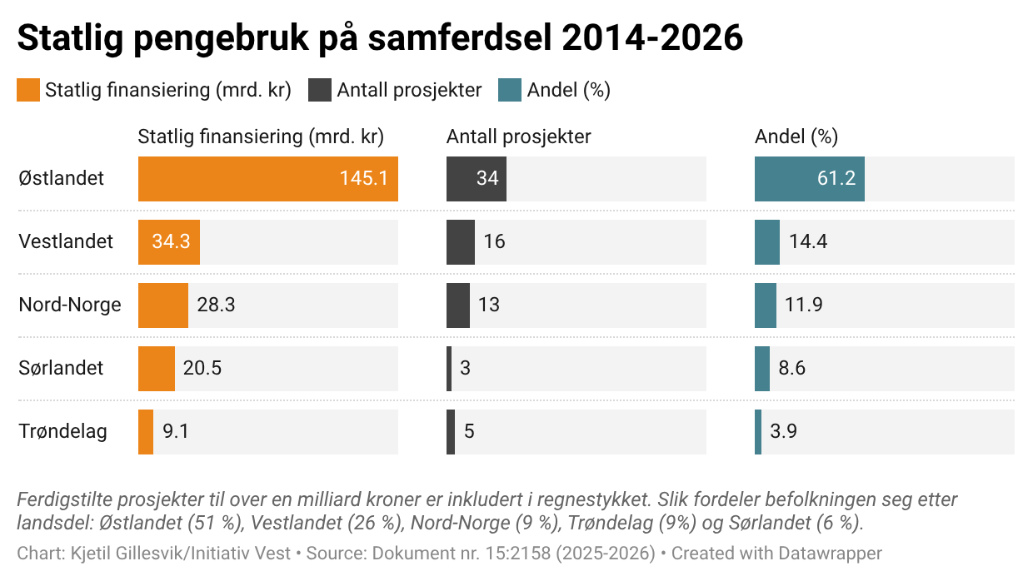
Nord-Norge | 13 | 28.3 | 11.9% | 59
Sørlandet | 3 | 20.5 | 8.6% | 64
Trøndelag | 5 | 9.1 | 3.9% | 19
Sum | 71 | 237.2 | 100.0%

FERDIGE PROSJEKTER 2014–2025
Landsdel | Antall | Stat (mrd) | Andel % | Per innbygger (KNOK)
Østlandet | 32 | 141.5 | 64.2% | 49
Vestlandet | 16 | 36.6 | 16.6% | 26
Nord-Norge | 13 | 28.3 | 12.8% | 59
Sørlandet | 2 | 7.7 | 3.5% | 24
Trøndelag | 4 | 6.2 | 2.8% | 13
Sum | 67 | 220.2 | 100.0%

ALLE PROSJEKTER 2014–2026+
Landsdel | Antall | Stat (mrd) | Andel % | Per innbygger (KNOK)
Østlandet | 42 | 232.4 | 47.6% | 81
Vestlandet | 25 | 111.9 | 22.9% | 79
Nord-Norge | 19 | 71.8 | 14.7% | 150
Sørlandet | 5 | 37.7 | 7.7% | 118
Trøndelag | 7 | 34.2 | 7.0% | 71
Sum | 98 | 488.0 | 100.0%

UNDER BYGGING
Landsdel | Antall | Stat (mrd) | Andel % | Per innbygger (KNOK)
Østlandet | 10 | 90.9 | 34.0% | 32
Vestlandet | 9 | 75.3 | 28.1% | 53
Nord-Norge | 6 | 43.5 | 16.2% | 91
Sørlandet | 2 | 30.0 | 11.2% | 94
Trøndelag | 3 | 28.0 | 10.4% | 58
Sum | 30 | 267.8 | 100.0%

